耐圧
交流絶縁耐力試験成績表
 |  |  |  |  |  |  |  |  |  |  | 2026-04-07
 |  |  |  |  |  |  |  | 天候 ： くもり 気温18℃ 湿度45%
被試験機器名 |  | 最大 使用 電圧 (V) | 試験 電圧 (V) | 電圧 | 経過 時間 | 電 流 |  |  | 測定 開始 時間 | 測定 終了 時間 | 耐圧前 絶縁抵抗 MΩ以上 | 耐圧後 絶縁抵抗 MΩ以上 | 判定
 |  |  |  | 一次 Ｖ１ (kV) |  | 励磁電流（Ａ） | 漏洩電流(mＡ) | リアクトル電流 (mＡ)
PAS～高圧機器一括 |  | 6,900 | 10,350 | 6.6 | ３分 | 18.5 | 182 | - | 14:57:00 | 15:07:00 | 4,000 | 4,000 | 良
 |  |  |  |  | ９分 | 18.5 | 181 | -

試 験 回 路 | 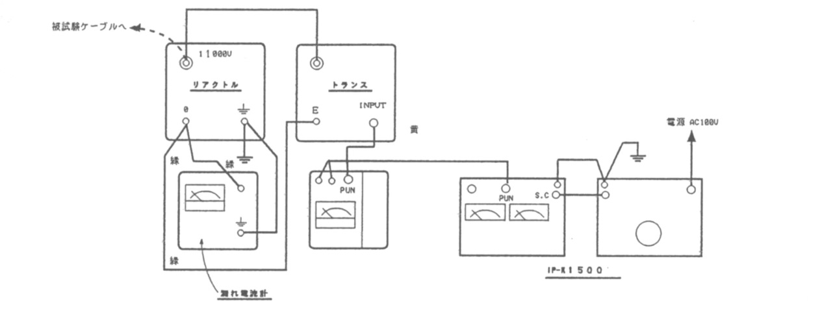
備 考
 | 【使用機器の銘盤】
測 定 器 具 名 称 |  |  | 製 作 者 |  | 型 式 |  | 製 造 番 号 |  | 製 造 年
試験用変圧器 |  |  | 双 興 電 機 |  | T13K15 |  | 9210832 |  | 2005年
OCRテスター |  |  | 双 興 電 機 |  | ＩＰ－Ｒ１５００ |  | 16X080273 |  | 2016年
電圧要素テスター |  |  | 双 興 電 機 |  | TVD-1000K |  | 6T0602581 |  | 2016年
接地抵抗系 |  |  | 双 興 電 機 |  | ECT-1000 |  | 17E020090 |  | 2017年
絶縁抵抗計 |  |  | HIOKI |  | IR-4055 |  | 170538276 |  | 2017年

アルバム (4)
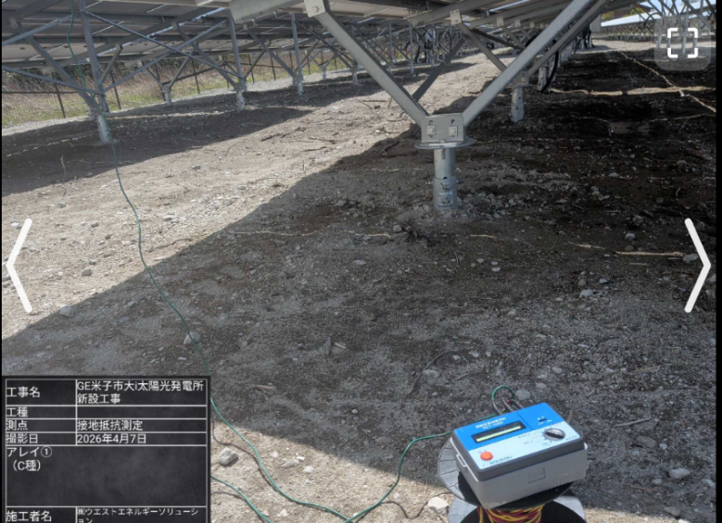 余白 | No.1

 | 接地抵抗測定
 | アレイ1

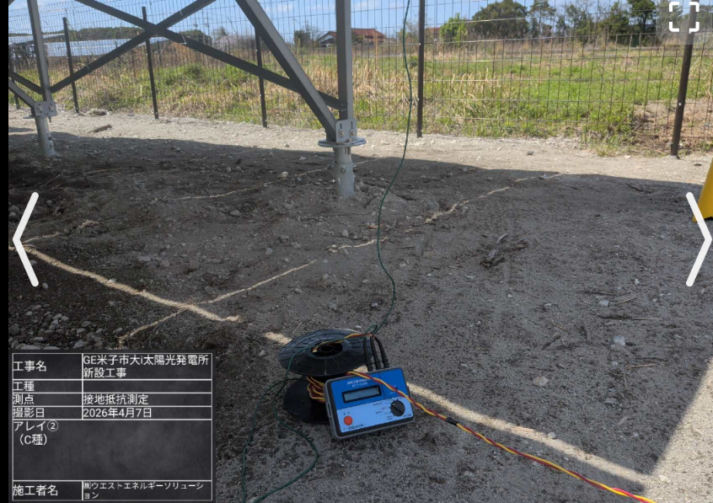 余白 | No.2

 | 接地抵抗測定
 | アレイ２

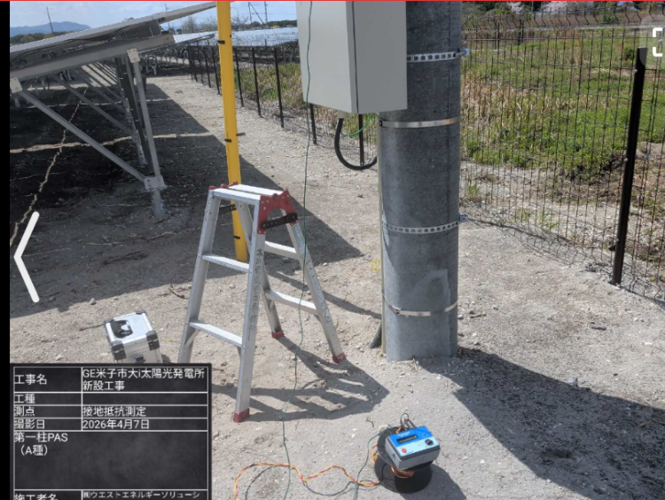 余白 | No.3

 | 接地抵抗測定
 | 第１柱PAS
 | A種

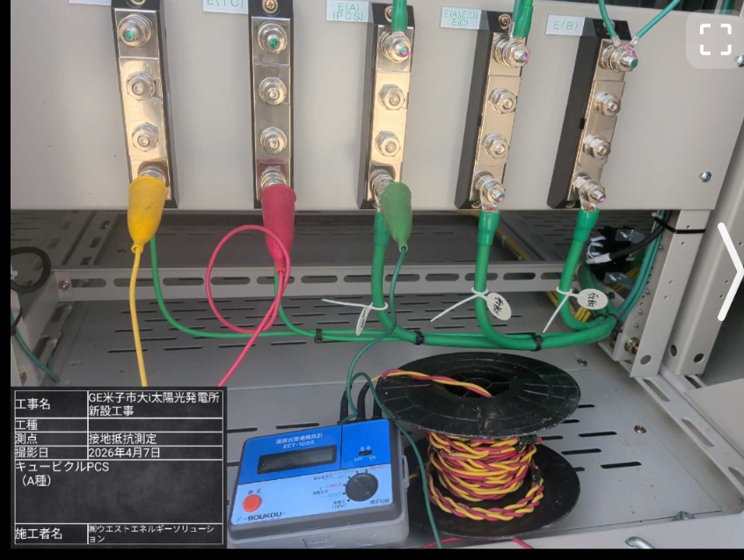 余白 | No.4

 | 接地抵抗測定
 | キュービクル
 | A種(PCS)

アルバム (5)
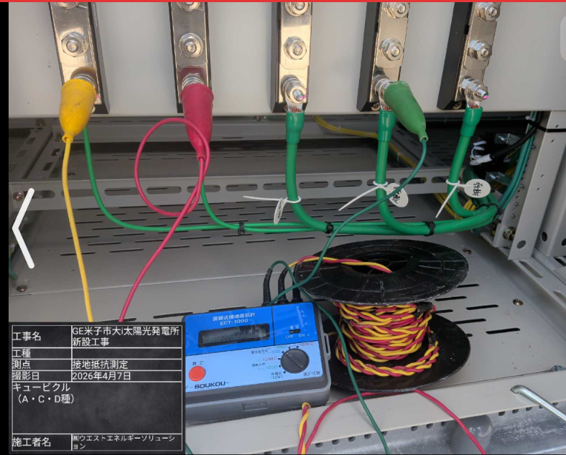 余白 | No.5

 | 接地抵抗測定
 | キュービクル
 | A・C・D種

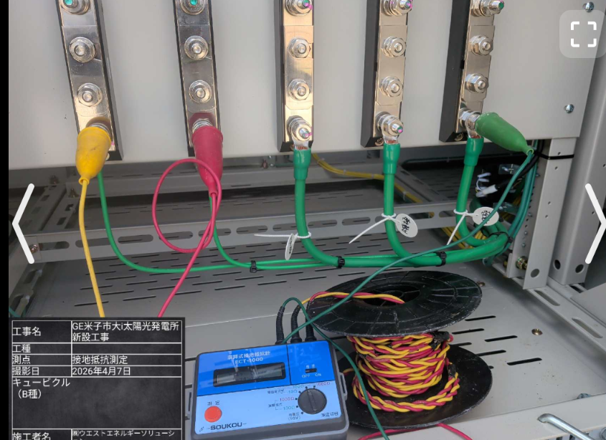 余白 | No.6

 | 接地抵抗測定
 | キュービクル
 | B種

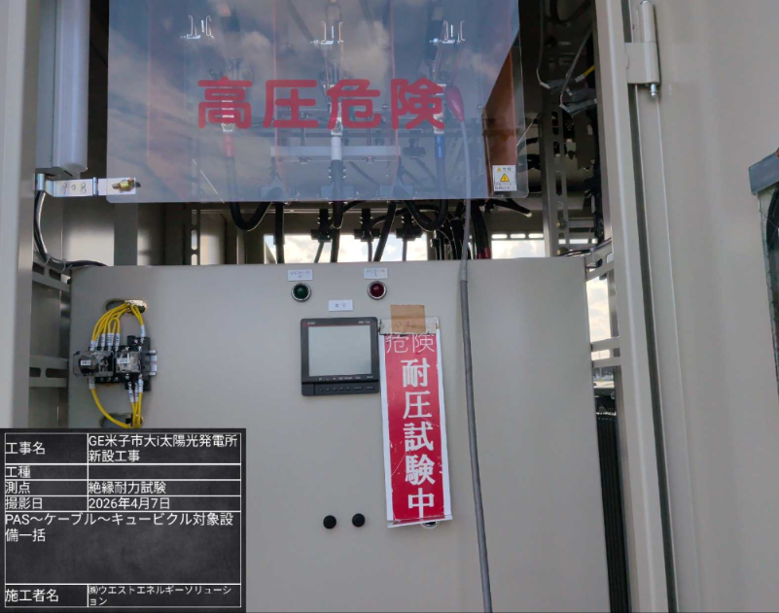 余白 | No.7

 | 絶縁耐力試験
 | 電圧印可点

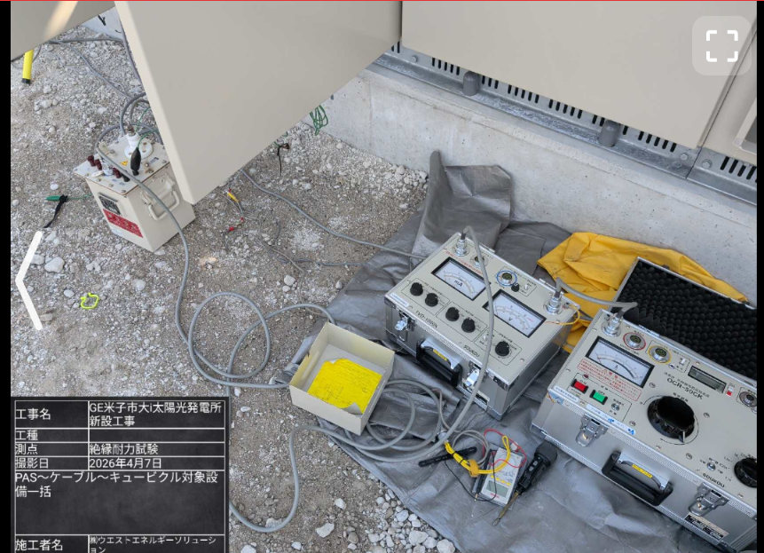 余白 | No.8

 | 絶縁耐力試験
 | 試験機器

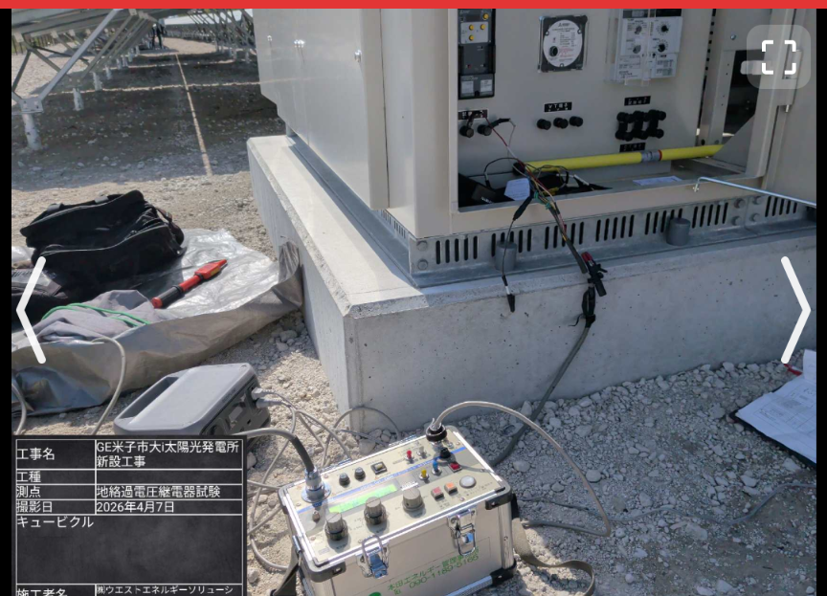 余白 | No.9

 | 地絡過電圧継電器試験

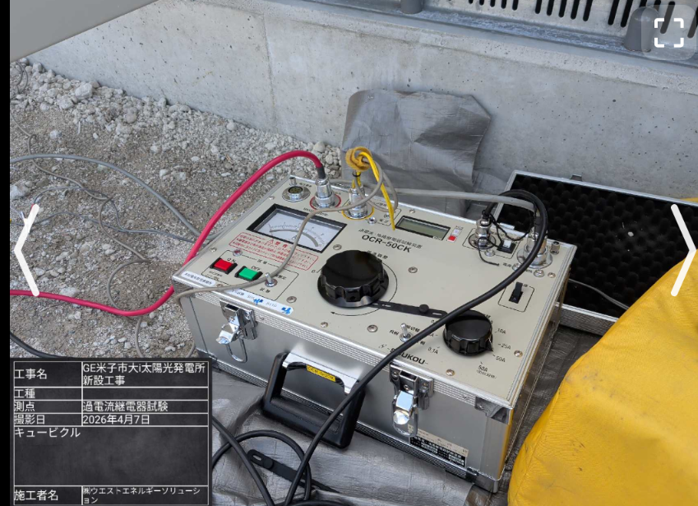 余白 | No.10

 | 過電流継電器試験

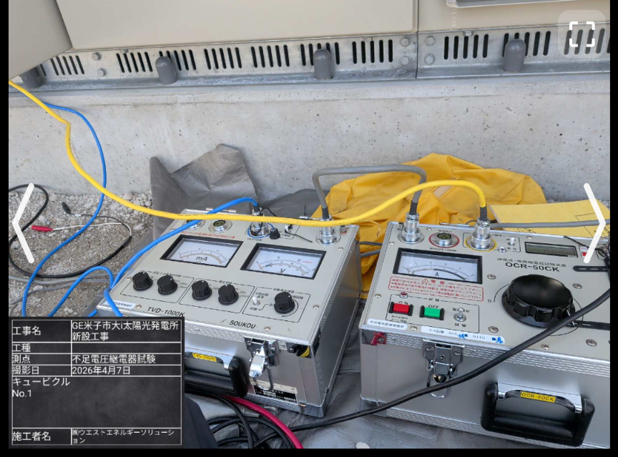 余白 | No.11

 | 不足電圧継電器試験
 | UVR1

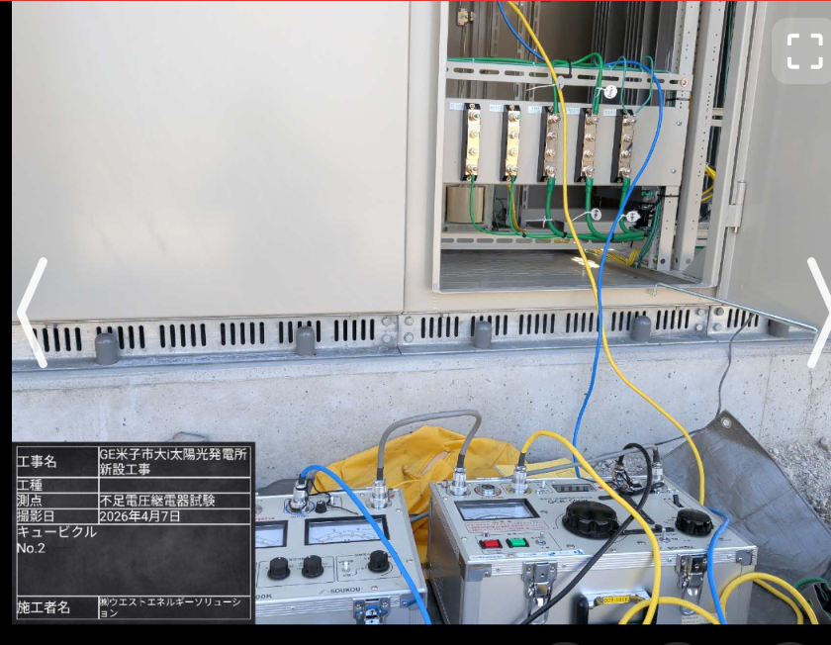 余白 | No.12

 | 不足電圧継電器試験
 | UVR2

アルバム (3)
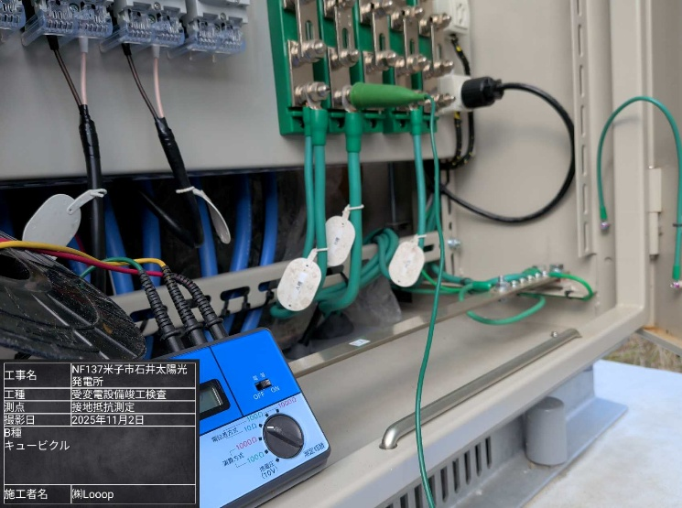 余白 | No.1

 | 接地抵抗測定
 | キュービクルB種

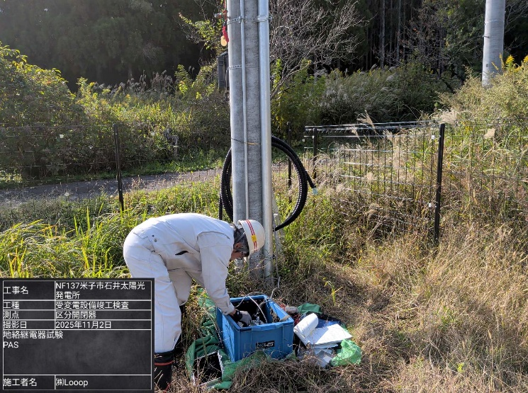 余白 | No.2

 | 地絡継電器試験
 | 第１柱区分開閉器

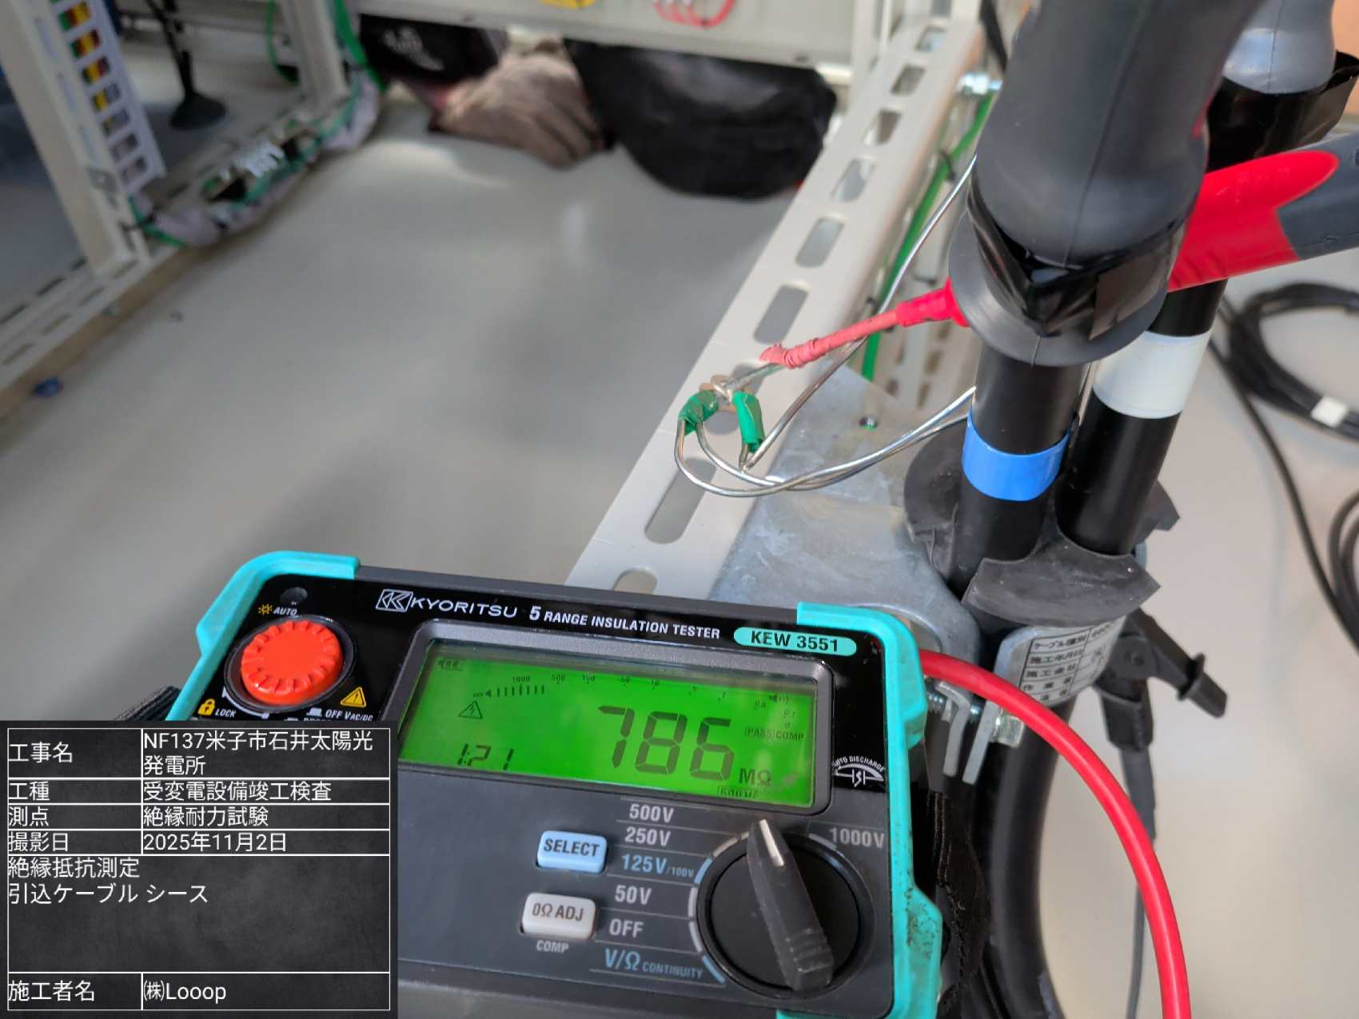 余白 | No.3

 | 絶縁耐力試験前
 | 絶縁抵抗測定
 | ケーブルシース

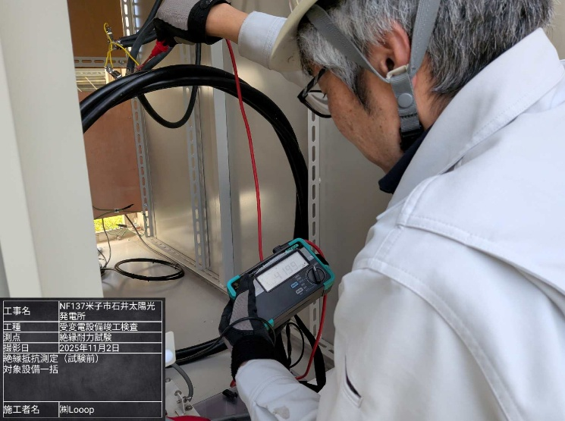 余白 | No.4

 | 絶縁耐力試験前
 | 絶縁抵抗測定
 | 対象機器一括

アルバム (2)
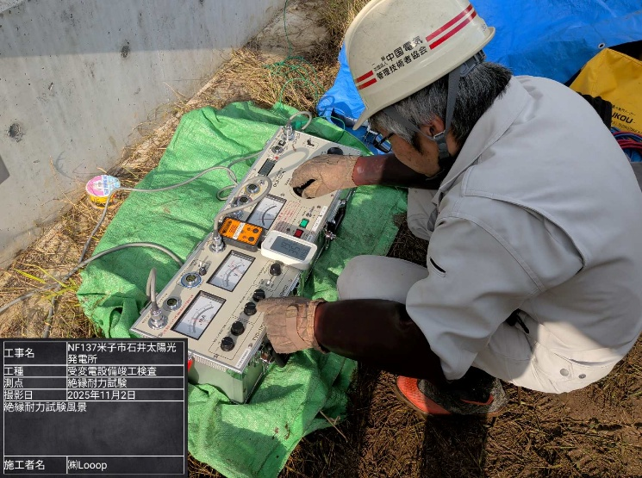 余白 | No.1

 | 絶縁耐力試験

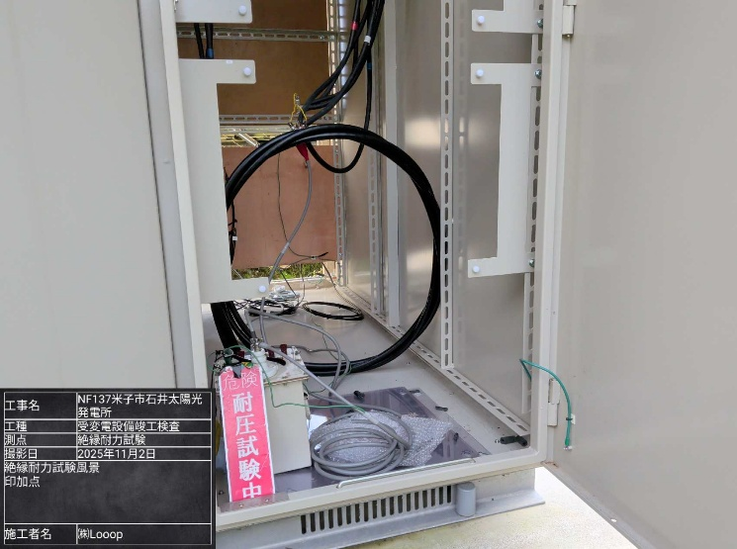 余白 | No.2

 | 絶縁耐力試験
 | 電圧印加点

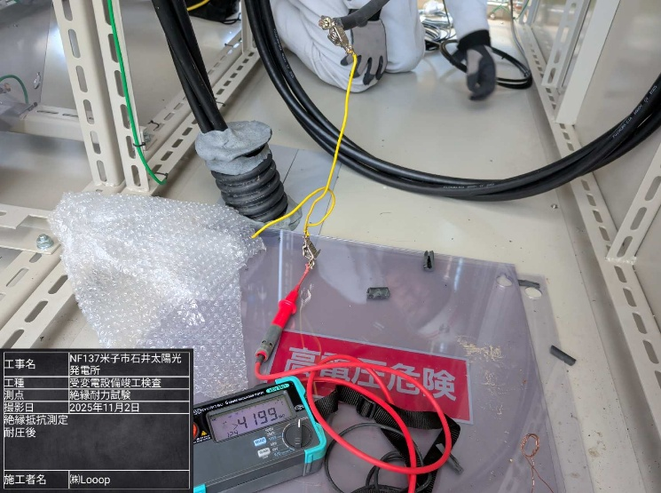 余白 | No.3

 | 絶縁耐力試験後
 | 絶縁抵抗測定
 | 対象機器一括

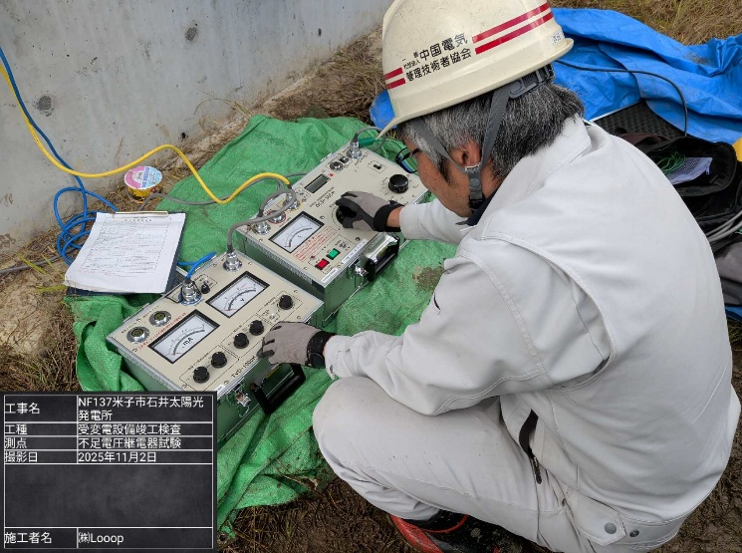 余白 | No.4

 | 不足電圧継電器試験

アルバム
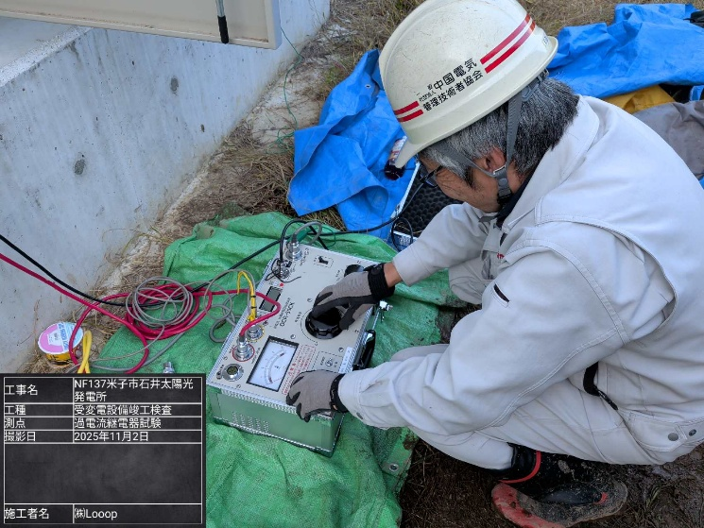 余白 | No.1

 | 過電流継電器試験

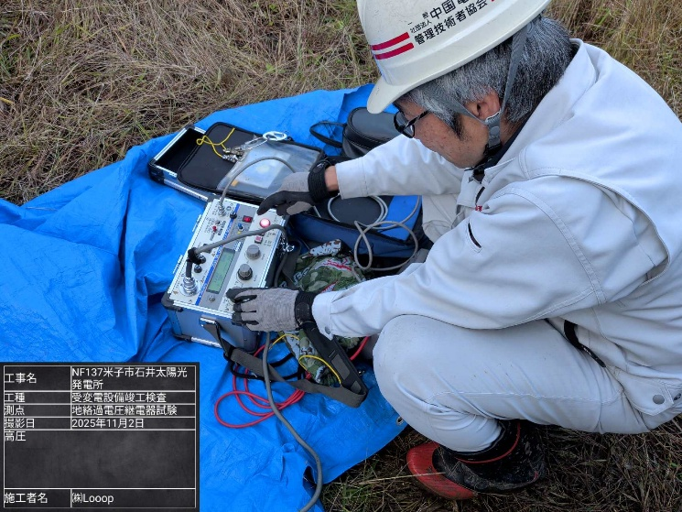 余白 | No.2

 | 地絡過電圧継電器試験

余白 | No.3

余白 | No.4

